关系图
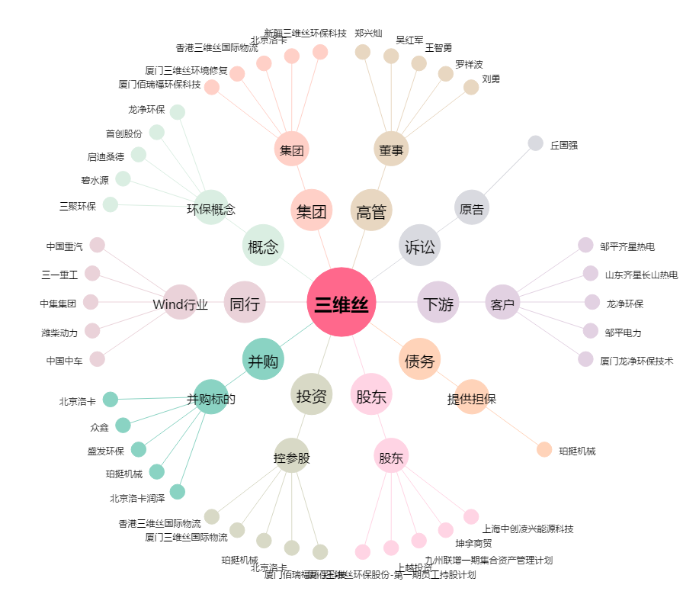
三维丝[300056.SZ] - 关系概览图

